상품제안서
메모지-C 50매, 100매 | 상품코드: F19626

 |  |  |  |  |  |  | 02-412-0044 | www.easy1.co.kr
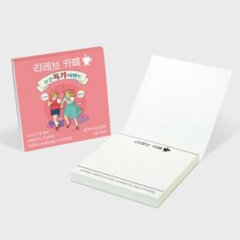

【상세/제작정보】

【인쇄/포장옵션】 | 풀칼라 / OPP(비닐)

【공급단가】 | 수량 | 1,000~ | 2,000~ | 3,000~ | 5,000~ | 10,000~
*VAT별도 | 50매 | 570원 | 550원 | 530원 | 510원 | 490원
 | 100매 | 730원 | 710원 | 680원 | 660원 | 630원

【상품 URL】 | https://dev.easy1.co.kr:443/src/goods_detail.php?gdno=19626

